NodeJS
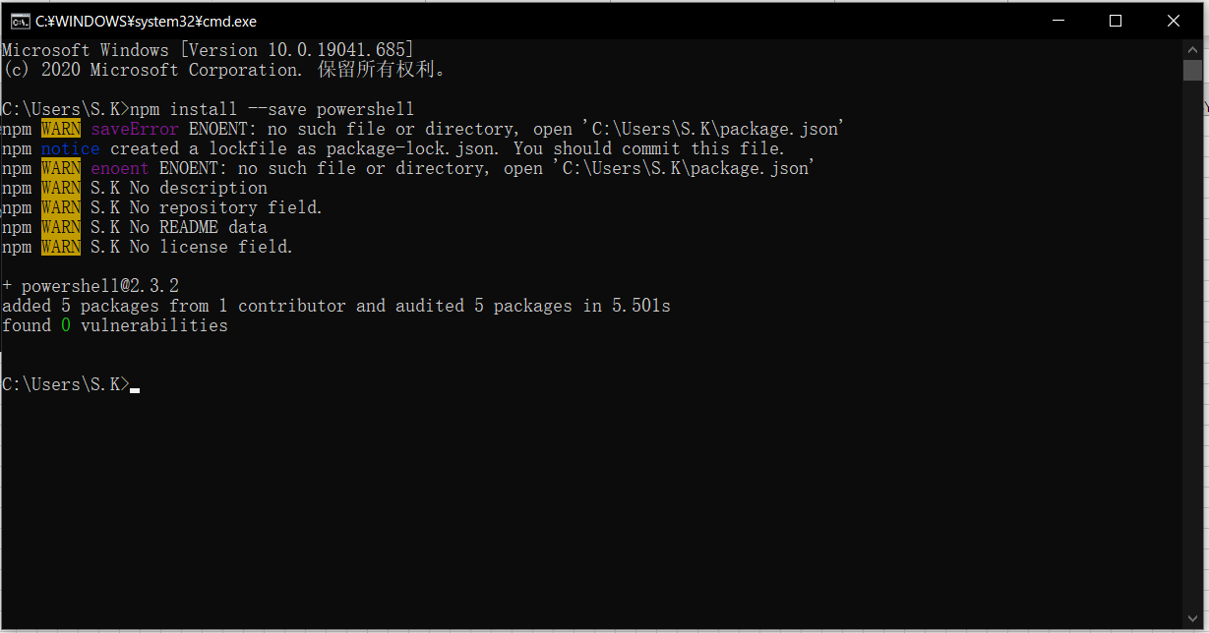
システム：WIN10
 | 簡易手順

■ インストールファイルをダウンロード

 | https://nodejs.org/en/download/

■ NodeJSインストール
 | インストールフォルダー選択して、デフォルトままインストール

■ インストール検証
 | WIN +R ⇒ cmd

 | node -v
 | npm -v

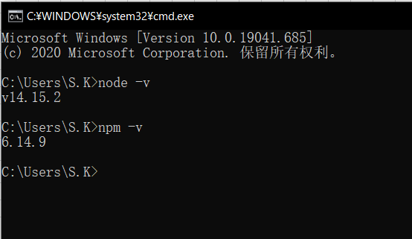

■ 環境変数設定
 | ① インストールフォルダーに下記フォルダーを新規作成
 |  | node_cache
 |  | node_global

 | ② 下記コマンドを実行

 |  | npm config set prefix "D:\Program\nodejs\node_global"
 |  | npm config set cache "D:\Program\nodejs\node_cache"

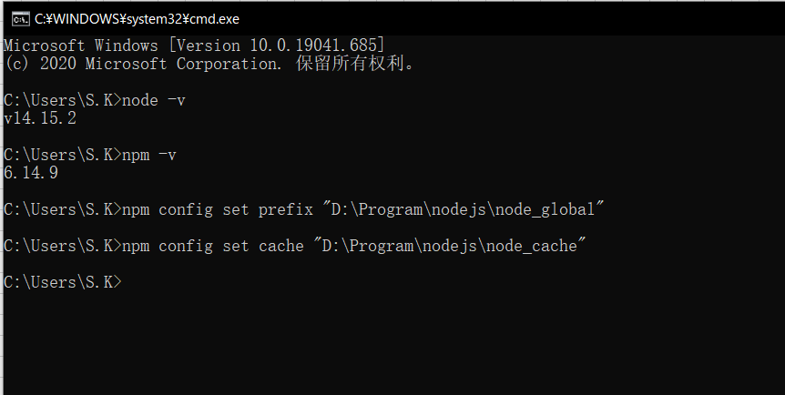

 | ③ NODE_PATH新規とPath追加

 |  | NODE_PATH
 |  |  | D:\Program\nodejs\node_global\node_modules
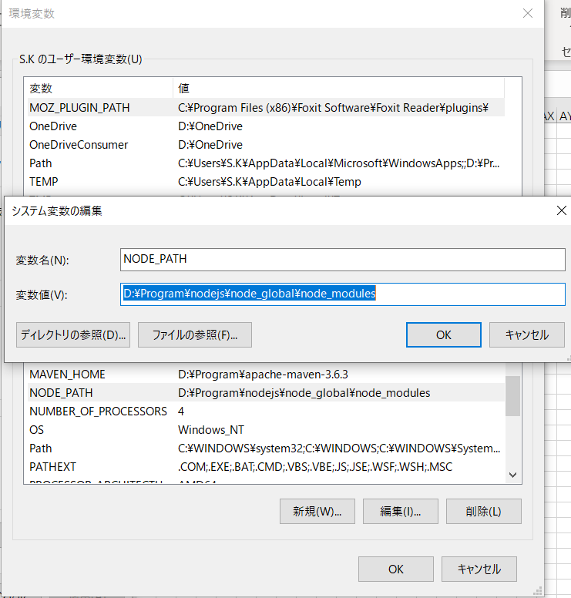

 |  | path
 |  |  | D:\Program\nodejs\
 |  |  | D:\Program\nodejs\node_global

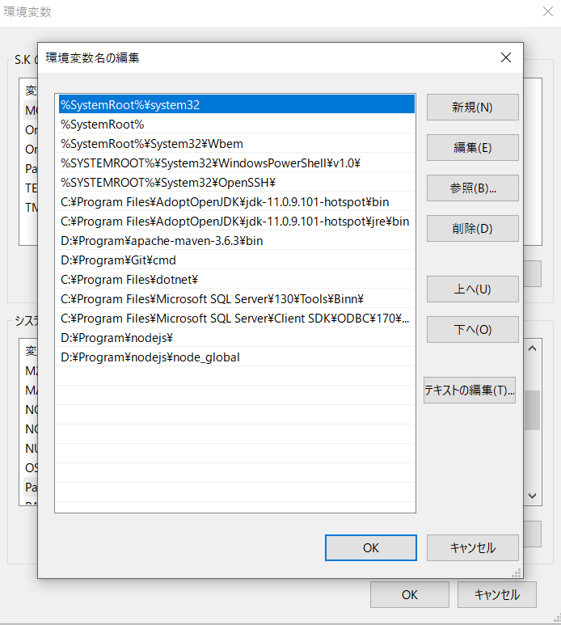

■ 検証

 |  | npm install express -g

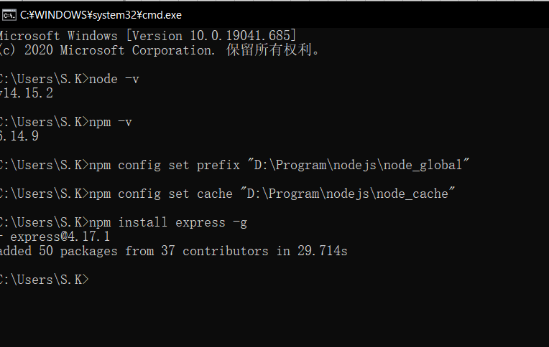

 |  | npm install --save powershell

VSCode
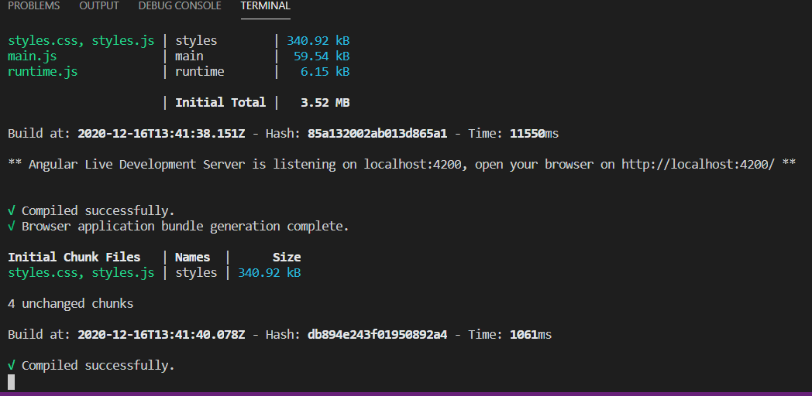
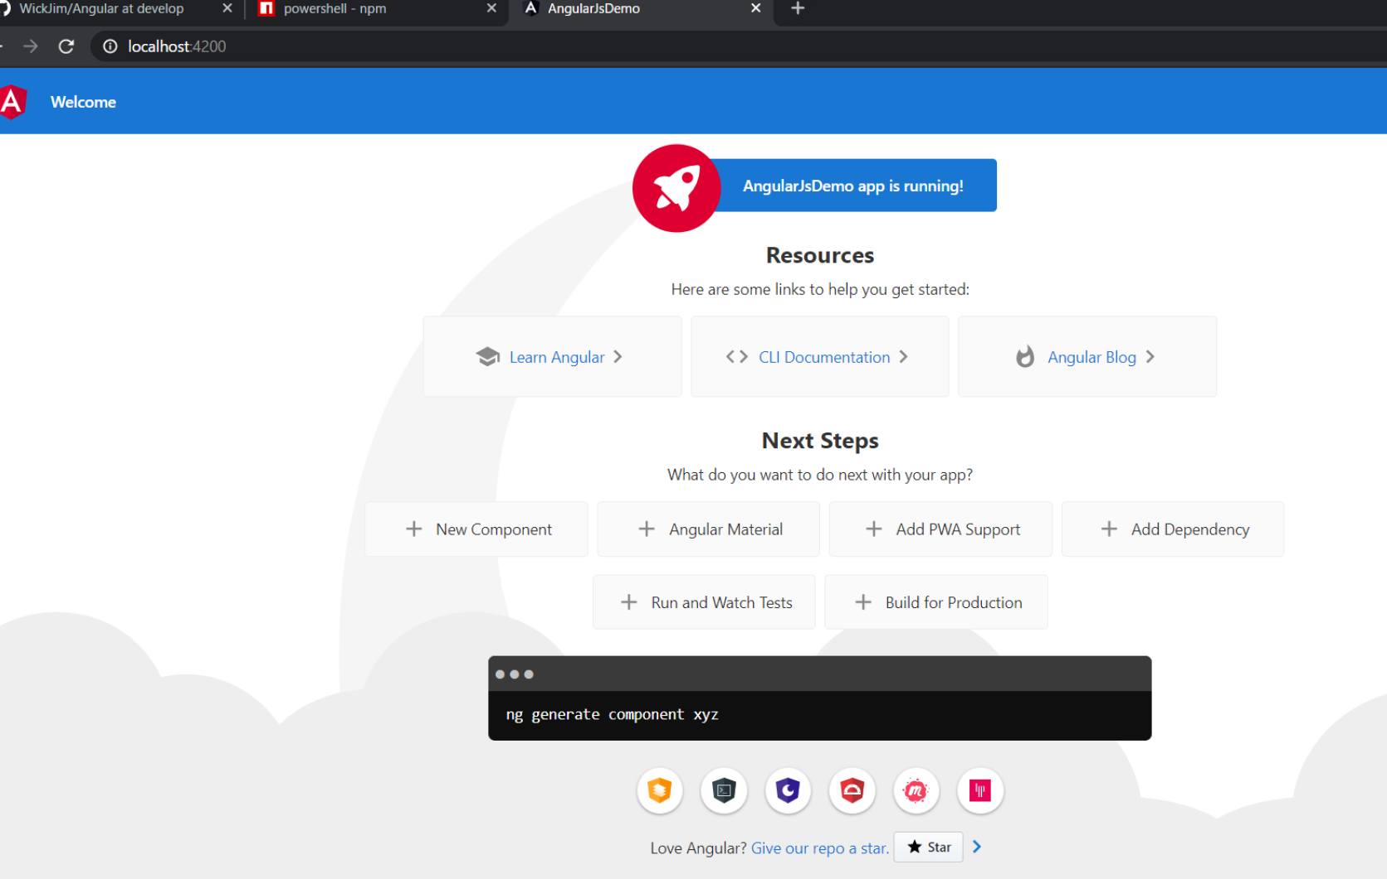
■ VSCodeインストール
 | ダウンロードURL
 |  | https://code.visualstudio.com/Download

■ 新規プロジェクト

 | ▼ shift + ctrl + Y

 | ▼ | npm install -g @angular/cli

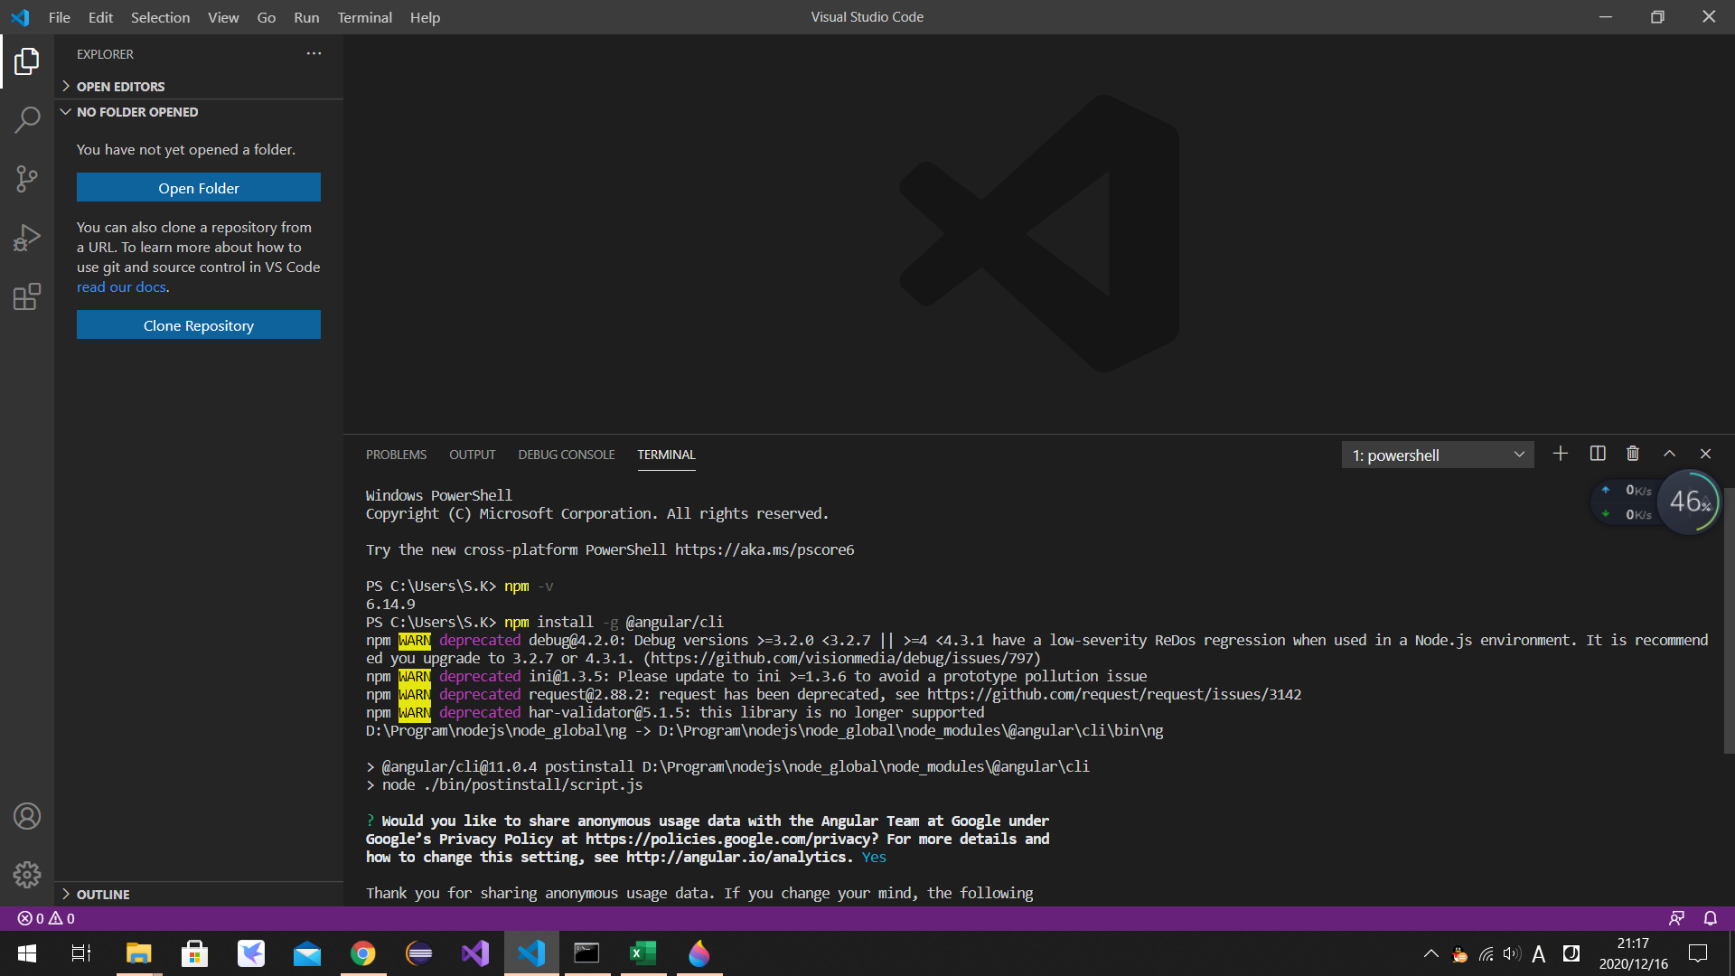

 | ▼ | cd D:\GitHub\Angular
 |  | ng new AngularJsDemo

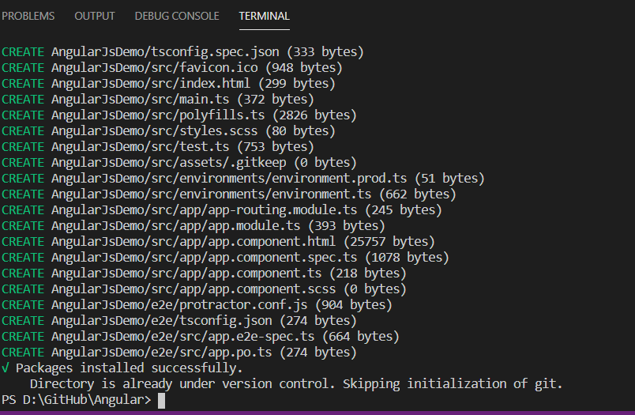

■ プロジェクトを実行

 | ▼ | cd AngularJsDemo
 |  | ng serve

